Sheet1
ポートフォリオシート

氏名 | 王 子良 | 所属 | 東京コミュニケーションアート専門学校

作品名 | キューブの回転冒険 | 作品画像
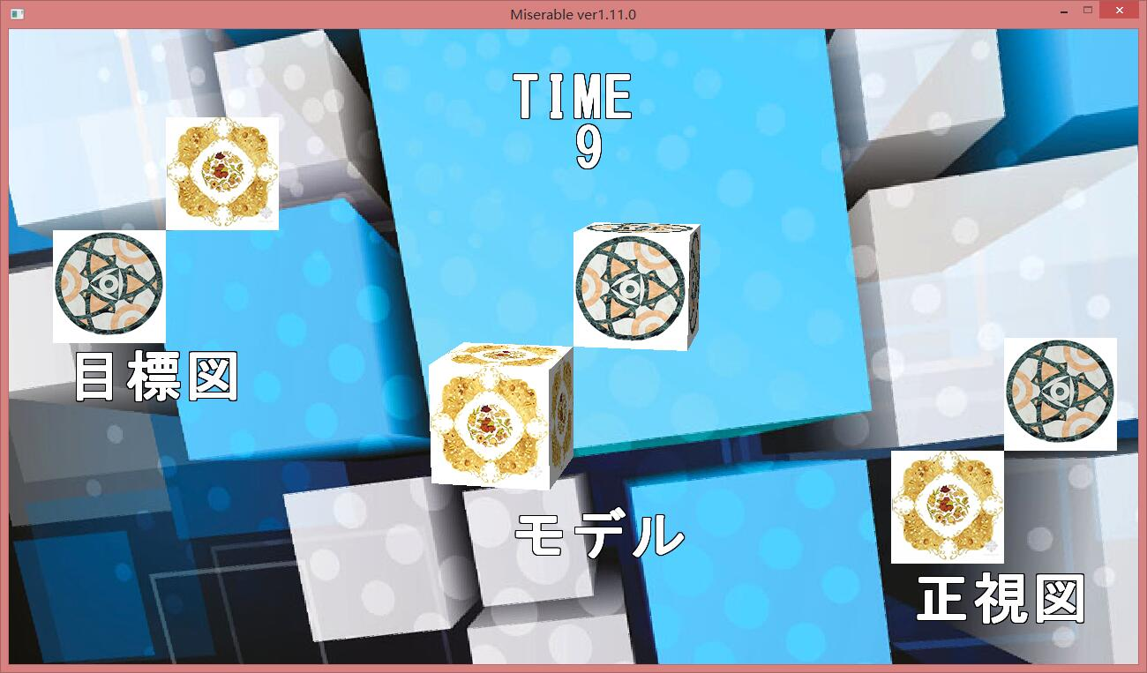
ジャンル | 3Dパズル
プラットフォーム | PC
開発環境 | ＤＸライブラリ
使用言語 | C言語
制作期間 | 3か月
チーム人数 | 2

■ゲーム概要
モデルのキューブを回転し、目標図に回転させたら、クリアです。

■制作担当箇所
キューブの回転

■アピールポイント
このゲームでは、一年生の時、学校の先生が作ったライブラリで作った3Dゲームです。基本的には、C言語で作りました。 ゲームの遊び方としては、ゲーム画面の真ん中の二つのキューブを回転し、左側上の目標図に同じくキューブを回転させたら、ゲームがクリアです。キューブの回転がこのゲームの一番押しポイントですが、かなり回転をうまくさせるのは難しいです。キューブの回転は、行列を使って、キューブの回転一つずつで書きました。

■ファイル名

